1.土地・気象（見出し）
土地・気象
１

1.位置及び面積
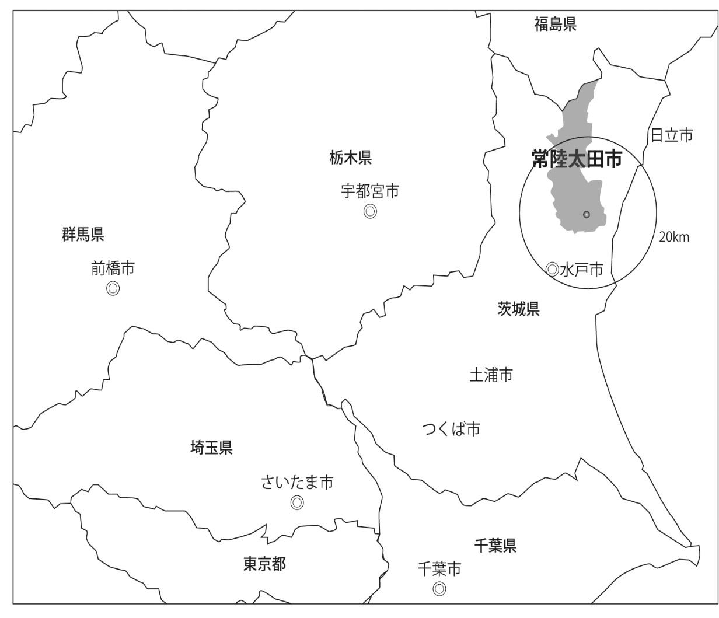
１ 位置及び面積

 | 経 緯 度 |  | 広 さ |  | 海 抜 | 面 積
 | 東 経 | 北 緯 | 東 西 | 南 北
 | 140°31′52″ | 36°32′18″ | 15 km | 40 km | 13 ｍ | 371．99 k㎡
 |  |  |  |  | 資料：国土地理院

常陸太田市の位置・地勢
常陸太田市は、茨城県の北部にあって県都水戸市から北へ２０km、東京から１２０km圏に位置しています。昭和２９年７月に１町６ヶ村が合併し常陸太田市が誕生し、翌年、世矢村と河内村を、さらに平成１６年１２月に金砂郷町、水府村、里美村を編入して現在に至っています。
平安末期から約４７０年間は北関東の豪族佐竹氏の拠点として発展し、その後は水戸藩の要地として特に重視されたところから、市街地の台地を中心とした周辺には佐竹氏に関係の深い社寺や、西山荘・瑞竜山など徳川家に関する史跡が多く残されており、やすらぎを感じる落ち着いたまちです。

2.地目別土地面積の推移
２ 地目別土地面積の推移
 |  |  |  |  |  |  | 各年1月1日現在（単位：k㎡）
地目 年次 |  |  | 合計 | 田 | 畑 | 宅地 | 池沼 | 山林 | 原野 | 雑種地 | その他
平成 | 31 | 年 | 371.99 | 34.97 | 25.08 | 16.71 | 0.42 | 190.32 | 8.84 | 17.18 | 78.47
令和 | 2 | 年 | 371.99 | 34.92 | 25.02 | 16.63 | 0.42 | 189.79 | 8.85 | 17.35 | 79.01
 | 3 |  | 371.99 | 34.87 | 24.74 | 16.76 | 0.42 | 189.72 | 8.84 | 17.56 | 79.08
 | 4 |  | 371.99 | 34.83 | 24.66 | 16.80 | 0.42 | 189.71 | 8.86 | 17.66 | 79.05
 | 5 |  | 371.99 | 34.73 | 24.60 | 16.80 | 0.42 | 189.50 | 8.85 | 17.79 | 79.30
令和5年の 構成比(％) |  |  | 100.00 | 9.34 | 6.61 | 4.52 | 0.11 | 50.94 | 2.38 | 4.78 | 21.32
 |  |  |  |  |  |  |  |  |  |  | 資料：固定資産概要調書

令和5年の地目別土地面積割合

4.気象
４ 気 象

年月別 |  |  | 気 温（℃） |  |  | 平均湿度 | 降水量 | 平均風速 | 天 気 日 数（正午）
 |  |  | 平均 | 最高 | 最低 | （％） | （㎜） | （m/s) | 快晴 | 曇天 | 降水 | 降雪
平成 | 30 | 年 | 15.6 | 39.2 | -7.8 | 68.8 | 1,244.0 | 2.4 | 214 | 123 | 26 | 2 | H 18 | 14.1 | 1239.5
 | 31 |  | 14.9 | 37.3 | -5.7 | 69.6 | 939.0 | 2.5 | 197 | 124 | 43 | 1 | H 19 | 14.8 | 949.5
 | 2 |  | 15.0 | 39.0 | -6.0 | 74.1 | 889.5 | 2.3 | 188 | 134 | 44 | 0 | H 20 | 14.1 | 872
令和 | 3 | 年 | 14.9 | 36.8 | -6.6 | 73.5 | 1,094.5 | 2.4 | 202 | 120 | 43 | 0 | H 21 | 14.3 | 1053.5
 | 4 |  | 14.8 | 39.0 | -6.0 | 74.0 | 730.0 | 2.3 | 190 | 137 | 37 | 1 | H 22 | 14.6 | 1175.5
 |  | 1月 | 2.6 | 14.0 | -5.6 | 58.2 | 9.0 | 2.3 | 22 | 7 | 2 | 0 | H 23 | 14.1 | 1089
 |  | 2月 | 3.0 | 15.3 | -6.0 | 58.7 | 30.0 | 2.3 | 20 | 8 | 0 | 0 | H 24 | 13.8 | 938.5
 |  | 3月 | 8.2 | 23.2 | -2.5 | 68.1 | 54.0 | 2.4 | 9 | 19 | 2 | 1 | H 25 | 14.1 | 750
 |  | 4月 | 13.8 | 28.8 | -1.1 | 73.4 | 94.5 | 2.6 | 17 | 9 | 4 | 0 | H 26 | 14.1 | 1149.5
 |  | 5月 | 17.4 | 33.7 | 6.2 | 77.3 | 85.5 | 2.6 | 15 | 9 | 7 | 0 | H 27 | 14.7 | 839.5
 |  | 6月 | 21.8 | 37.6 | 12.0 | 79.6 | 37.5 | 2.4 | 10 | 18 | 2 | 0 | H 28 | 14.8 | 934.0
 |  | 7月 | 26.4 | 36.9 | 20.9 | 83.1 | 69.0 | 2.4 | 14 | 14 | 3 | 0 | H 29 | 14.0 | 677.0
 |  | 8月 | 26.5 | 39.0 | 17.0 | 81.0 | 66.5 | 2.3 | 15 | 13 | 3 | 0 | H 30 | 15.6 | 1244.0
 |  | 9月 | 23.5 | 31.7 | 14.4 | 82.9 | 151.5 | 2.3 | 13 | 13 | 4 | 0 | H 31 | 14.9 | 939.0
 |  | 10月 | 16.2 | 29.4 | 5.1 | 77.3 | 50.5 | 2.1 | 16 | 13 | 2 | 0 | R 2 | 15.0 | 889.5
 |  | 11月 | 12.7 | 23.2 | 4.2 | 77.5 | 47.5 | 1.9 | 19 | 7 | 4 | 0 | R 3 | 14.9 | 1094.5
 |  | 12月 | 5.2 | 17.4 | -3.7 | 70.6 | 34.5 | 2.1 | 20 | 7 | 4 | 0 | R 4 | 14.8 | 730
 |  |  |  |  |  |  |  |  |  |  |  | 資料：消防本部
平均気温と降水量

